Ark1
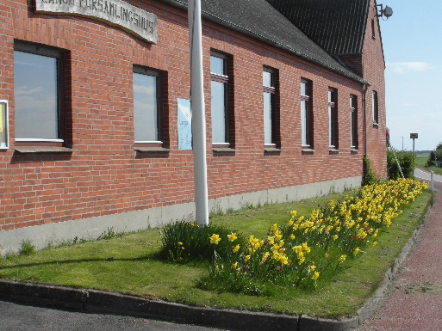
Lejer
Adresse
Post nr.
By
Telefon
Mail: |  | @

Langø den:

 | Leje af | Antal | Kr. | I alt
 | Runde borde |  | 50.00 | -
 | Bordplader pr.m |  | 10.00 | -
 | Stole |  | 7.00 | -
 | Bukke |  | 6.00 | -
 | Klapstole |  | 7.00 | -
 | Diverse |  |  | -
 | Pris i alt |  |  | -

Modtaget

Betalt

Langø forsamlingshus - Stendyssevej 2 - Langø - 4900 Nakskov - Tlf.: 6172 8568
Mail: post@langoeforsamlingshus.dk - http://www.langoeforsamlingshus.dk

